APOIO
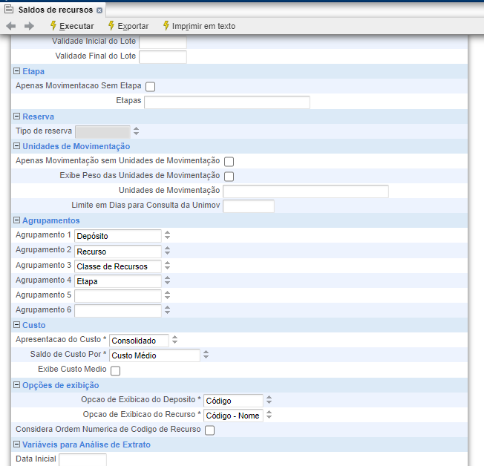
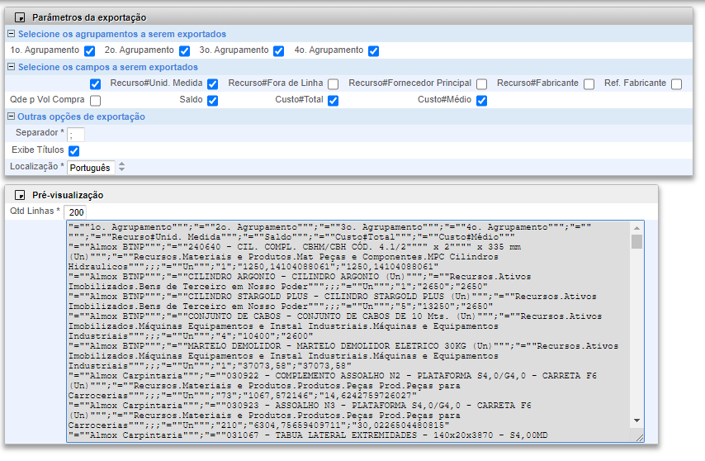

x | x
Almox Carpintaria - Peças | 1
Almox Carpintaria - Comp+MP | 2
Almox Central - Peças | 3
Almox Central - MP Serra | 4
Almox Central - MP Forj | 5
Almox Central - Madeira | 6
Almox Central - MP Chapas | 7
Almox Central - Fundido | 8
Almox Central - Mat Manu | 9
Almox Central - Mat Ferramenta | 10
Almox Central - Componentes Sem Mov | 11
Almox Central - Componentes Div | 12
Almox Central - Componentes PPA | 13
Almox Central - Mat Secundário | 14
Almox Central - Componentes | 15
Almox Central - Componentes CA | 16
Almox Central - MUC | 17
Almox Central - Ferramentas | 18
Almox Central - Emb | 19
Almox Central - Conj | 20
Almox Central - Gases | 21
Almox Corte e Estamparia - Peças | 22
Almox Corte e Estamparia - Componentes | 23
Almox Cx Acessórios - Peças | 24
Almox Cx Acessórios - Componentes | 25
Almox Devol Vendas - Geral | 26
Almox Expedição - Implemento | 27
Almox Forjaria - Geral | 28
Almox Marketing - MUC | 29
Almox Mat Fora de Uso - Geral | 30
Almox Mont Carretas - Peças | 31
Almox Mont Carretas - Conj | 32
Almox Mont Carretas - Componentes | 33
Almox Mont Robusta - Geral | 34
Almox Mont Rotativas - Geral | 35
Almox Mont Tanques - Peças | 36
Almox Peças Reposição - Geral | 37
Almox Pintura - Embalagem - Conj | 38
Almox Pintura - Embalagem - Componentes | 39
Almox Prod Especiais - Geral | 40
Almox Qualidade - Geral | 41
Almox Serra - Peças | 42
Almox Sucata - Geral | 43
Almox Usinagem - Peças | 44
Almox Usinagem - Geral | 45

